Sheet1
企业技术需求统计表
编号 | 需求名称 （必填） | 需求分类（必填） | 需求所处阶段 （需求分类包含技术成果时必填） | 高新技术领域一级分类 （必填） | 需求摘要 （必填） | 图片文件夹名称 （非必填） | 需求描述 （非必填） | 合作方式 （必填） | 信息有效期 （必填） | 项目总金额*元 （非必填） | 联系方式
1 | 生化、免疫分析指标的体外诊断试剂 | 技术成果 | 产业化 | 生物与新医药 | 生化、免疫分析指标的体外诊断试剂 |  | 公司以化学发光产品为核心， P0CT（化学发光）产品为重点，生化产品为辅助，企业要增加与产品相关的技术，延伸产业链，主要是生化、免疫分析指标的体外诊断试剂 | 委托开发 | 2020.12-2021.12 |  | 江阴分中心费庆阁，13656167658
2 | 耐碱性卤化丁基胶塞的开发 | 技术成果 | 产业化 | 新材料 | 耐碱性卤化丁基胶塞的开发 |  | 要求达到的主要技术指标和参数：和PH值为10.5-12.5的碱性药品接触，胶塞内容物（即各组分）不向药物迁移，达到和药物的良好相容性，不是覆膜工艺。 | 合作开发 | 2020.12-2021.12 |  | 江阴分中心费庆阁，13656167658
3 | 单品提纯技术和混配类产品成分解剖分析 | 专利/技术成果 | 产业化 | 新材料 | 单品提纯技术和混配类产品成分解剖分析 |  | 技术要点：单品主要是对工业原料利用精馏吸附过滤等方法提纯，去除杂质和金属离子，另外研发蚀刻液、剥离液、清洗液及稀释剂等配方类产品。希望在单品提纯技术和混配类产品成分解剖分析以及相关材料方面进行技术合作 | 委托开发 | 2020.12-2021.12 |  | 江阴分中心费庆阁，13656167658
4 | 单品提纯技术 | 技术成果 | 产业化 | 新材料 | 化学品提纯技术 |  | 主要产品 超净高纯化学品——硫酸、盐酸、过氧化氢、氨水、乙酸、异丙醇等； 功能性化学品——剥离液、蚀刻液、清洗液等。 要达到的技术指标 ①主要杂质金属离子含量≤100ppt； ②Particles(>0.1μm) ≤100 pcs/ml，部分产品颗粒物粒径控制0.05μm； ③功能性化学品主要杂质金属离子含量≤10ppb。 | 委托开发 | 2020.12-2021.12 | 500万 | 江阴分中心费庆阁，13656167658
5 | 管件焊接自动机器人系统 | 技术成果 | 产业化 | 先进制造与自动化 | 不同材质(不锈钢、碳合金等)、不同型号尺寸(管径10mm、15mm等)管件智能化焊接 | 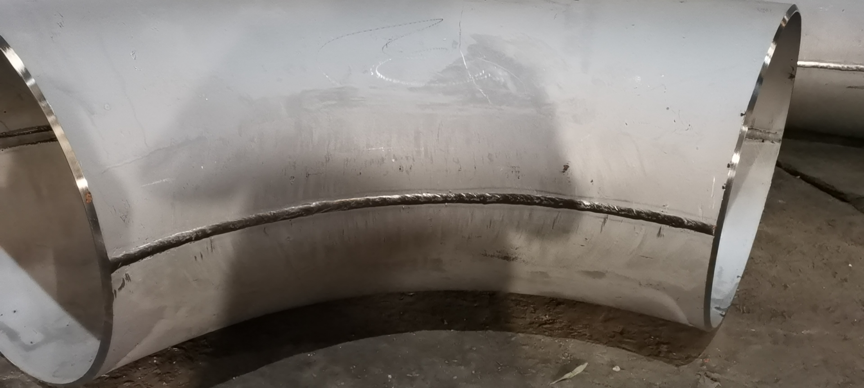 | 不同材质(不锈钢、碳合金等)、不同型号尺寸(管径10mm、15mm等)管件自动焊接，实现功能： 1.适合不同工况能自动完成焊接流程 2.适合不同焊接工艺（等离子焊、自动焊、气泡焊） 3.能实时调整焊接参数，并控制焊接质量 3.生产效率、产出效益大大优于人工 | 委托开发 | 2020.12-2021.12 | 100万/台 | 江阴分中心费庆阁，13656167658

